三角形
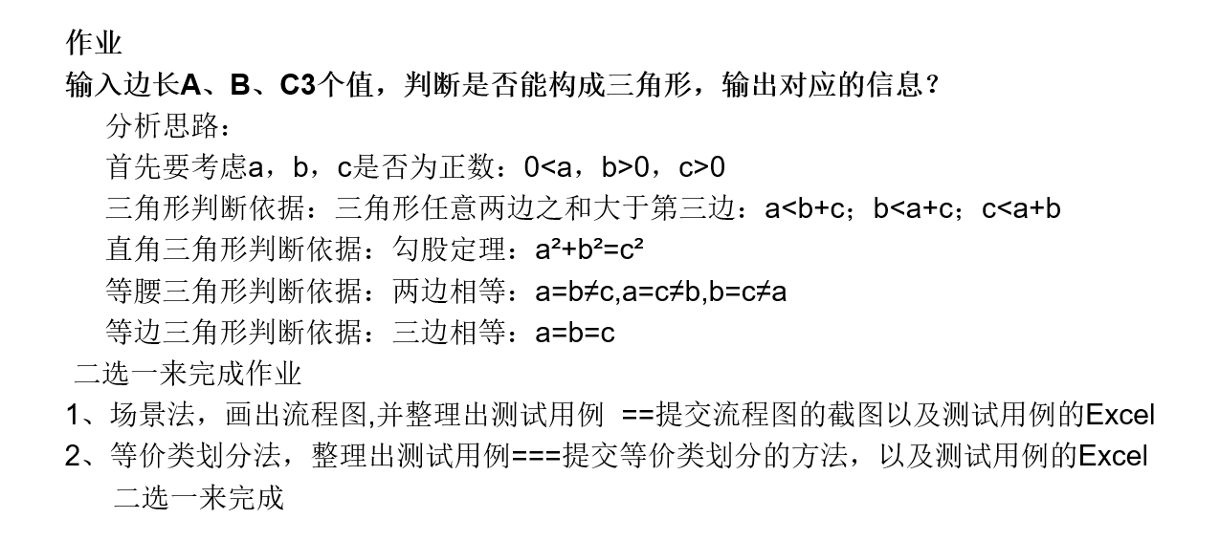
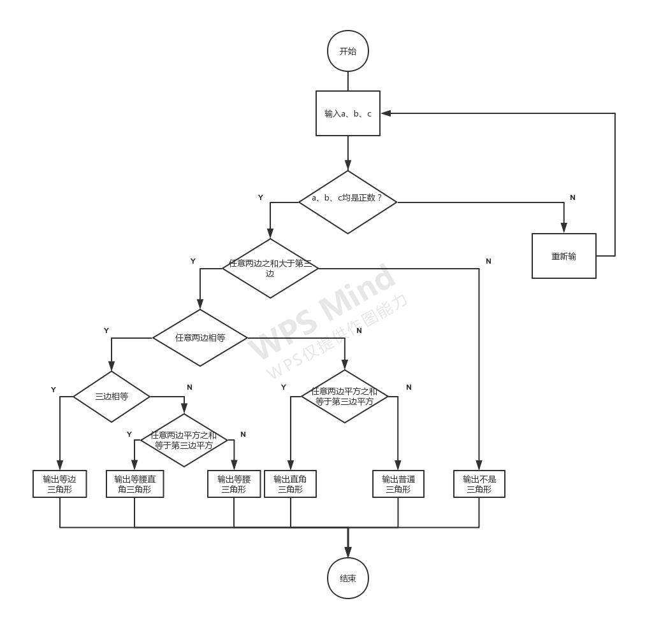
测试用例
有效等价类 | 边界值 | 无效等价类 | 边界值
1）a,b,c均为正数 | 正好是正数 | 9)a,b,c有不是正数的 | 一个不是、全不是
2）可以组成三角形（a+b>c） | 刚好两边之和大于第三边、差点满足3）、4）、5） | 7）空值 | 一个空或全空
3）可以组成直角三角形(a²+b²=c²&满足2）) | 刚好 | 8）0 | 一个0或全0
4）可以组成等腰三角形(a=b≠c&满足2）) | 刚好
5）可以组成直角三角形（a=b=c&满足2）） | 刚好
6）不可以组成三角形 | 刚好两边之和等于、小于第三边

有效测试数据输入 | 测试覆盖 | 无效测试数据输入 | 测试覆盖
1、1、2 | 1）、6） | 1、-1、1 | 9）
1、1、2.1 | 1）、6） | -1、-2、-1 | 9）
2、3、4 | 1）、2） | 1、 、1 | 7）
1、0.9、1.8 | 1）、2） |  | 7）
0.9、1、1.1 | 1）、2） | 0、1、1 | 8）
3、4、5 | 1）、2）、3） | 0、0、0 | 8）
1、1、1.9 | 1）、2）、4）
1、1、1 | 1）、2）、5）

测试标题 | 测试用例 | 结果 | 路径
a、b、c不是正数 | 1、-1、1 | 异常数据 | N
任意两边之和小于、等于第三边 | 1、1、2 | 不是三角形 | YN
任意两边之和大于第三边 | 2、3、4 | 普通三角形 | YYNN
任意两边平方和等于第三边平方 | 3、4、5 | 直角三角形 | YYNY
任意两边相等切不等于第三边 | 2、2、3 | 等腰三角形 | YYYNN
任意两边相等切不等于第三边&任意两边平方和等于第三边平方 | 1、1、√2 | 等腰直角三角形 | YYYNY
三边相等 | 2、2、2 | 等边三角形 | YYYY

